2-10
基本情報

 | （10）年齢構成指数
 |  |  |  |  |  | (単位：％）
 | 年次 | 区分 | ①年少人口指数 | ②老年人口指数 | ③従属人口指数 | ④老年化指数
 | 平 成 2 年 | うるま市 | 38.7 | 16.2 | 54.9 | 42.0
 |  | 具志川地区 | 39.8 | 14.5 | 54.4 | 36.5
 |  | 石川地区 | 38.7 | 15.2 | 53.9 | 39.2
 |  | 与那城地区 | 33.5 | 21.7 | 55.1 | 64.8
 |  | 勝連地区 | 39.4 | 19.2 | 58.7 | 48.8
 | 平 成 7 年 | うるま市 | 33.8 | 18.4 | 52.2 | 54.3
 |  | 具志川地区 | 34.3 | 16.3 | 50.7 | 47.6
 |  | 石川地区 | 33.8 | 17.1 | 50.9 | 50.6
 |  | 与那城地区 | 31.0 | 25.8 | 56.7 | 83.1
 |  | 勝連地区 | 34.4 | 22.4 | 56.8 | 65.1
 | 平 成 12 年 | うるま市 | 31.6 | 21.5 | 53.2 | 67.9
 |  | 具志川地区 | 32.4 | 19.0 | 51.4 | 58.6
 |  | 石川地区 | 32.0 | 21.3 | 53.3 | 66.4
 |  | 与那城地区 | 27.7 | 29.8 | 57.6 | 107.6
 |  | 勝連地区 | 31.4 | 25.4 | 56.8 | 81.1
 | 平 成 17 年 | うるま市 | 30.1 | 25.1 | 55.3 | 83.4
 |  | 具志川地区 | 31.0 | 22.7 | 53.8 | 73.3
 |  | 石川地区 | 30.3 | 25.0 | 55.3 | 82.7
 |  | 与那城地区 | 26.6 | 34.4 | 60.9 | 129.3
 |  | 勝連地区 | 28.8 | 28.7 | 57.5 | 99.6
 | 平 成 22 年 | うるま市 | 28.1 | 27.1 | 55.3 | 96.6
 |  | 具志川地区 | 29.3 | 24.8 | 54.2 | 84.7
 |  | 石川地区 | 27.8 | 27.0 | 54.8 | 97.1
 |  | 与那城地区 | 24.2 | 35.7 | 59.9 | 147.4
 |  | 勝連地区 | 25.8 | 31.8 | 57.6 | 123.0
 | 平 成 27 年 | うるま市 | 27.9 | 32.0 | 59.9 | 114.5
 |  | 具志川地区 | 29.3 | 29.3 | 58.6 | 100.1
 |  | 石川地区 | 26.9 | 31.8 | 58.6 | 118.3
 |  | 与那城地区 | 24.1 | 41.5 | 65.7 | 171.9
 |  | 勝連地区 | 25.7 | 39.2 | 64.8 | 152.4
 | 令 和 2 年 | うるま市 | 28.0 | 37.1 | 65.1 | 132.4
 |  | 具志川地区 | 29.5 | 33.3 | 62.8 | 112.8
 |  | 石川地区 | 26.9 | 38.2 | 65.1 | 142.2
 |  | 与那城地区 | 24.1 | 50.2 | 74.3 | 207.9
 |  | 勝連地区 | 23.8 | 47.4 | 71.2 | 199.0
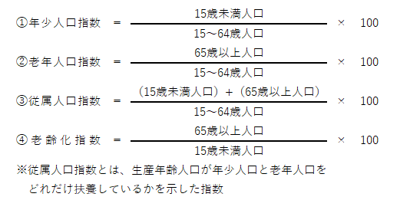
 |  |  |  |  |  | 資料：国勢調査

